TDSheet
ЛИКВИДАЦИЯ FOX (Израиль) детский ассортимент
Наименование | Артикул | Торговая марка | Цвет | Размер | Размер RU | Состав | Фото | Ссылка на сайте | РРЦ | Цена опт за шт, руб. | ЦЕНА АКЦИИ | Кол-во | Ваш заказ | Сумма, руб. | Описание товара
Болеро для девочек | BGS13-63003 | FOX (Израиль) | Неоновый розовый | 3-6 | 62 | хлопок95%,спандекс5% | 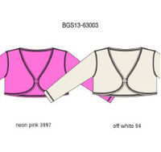 | https://housestyle.ru/upload/images/BGS13-63003.jpg | 740 | 370 | 218 | 1 |  | 0.00
 | BGS13-63003 |  | Белый | 3-6 | 62 | хлопок95%,спандекс5% |  |  | 740 | 370 | 218 | 1 |  | 0.00
Болеро для девочек | KGS14-96702 | FOX (Израиль) | Белый | 12 | 140 | 95% Хлопок, 5% Спандекс | 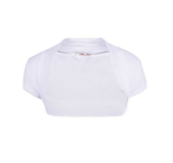 | https://housestyle.ru/upload/images/KGS14-96702$0100_1.jpg | 770 | 385 | 226 | 1 |  | 0.00 | 95% Хлопок, 5% Спандекс
 | KGS14-96702 |  | Белый | 8 | 116 | 95% Хлопок, 5% Спандекс |  |  | 770 | 385 | 226 | 1 |  | 0.00
Бриджи для девочек | KGS13-91202 | FOX (Израиль) | Розовый | 14 |  | Хлопок97%,Спандекс3% | 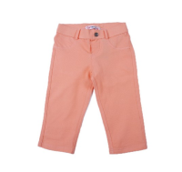 | https://housestyle.ru/upload/images/KGS13-91202.jpg | 1400 | 700 | 415 | 1 |  | 0.00 | Хлопок97%,Спандекс3%
 | KGS13-91202 |  | Розовый | 16 |  | Хлопок97%,Спандекс3% |  |  | 1400 | 700 | 415 | 1 |  | 0.00
Бриджи для девочек | KGW14-91909 | FOX (Израиль) | Голубой джинс | 8 | 116 | 78% Хлопок, 20% Полиэстер, 2% Спандекс |  | https://housestyle.ru/upload/images/KGW14-91909$1116_1.jpg | 2170 | 1085 | 642 | 1 |  | 0.00
Брюки для девочек | BGS12-15007U | FOX (Израиль) | Светлая фуксия | 6-12 | 68 | 100% Хлопок | 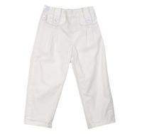 | https://housestyle.ru/upload/images/BGS12-15007U.jpg | 2100 | 1050 | 776 | 3 |  | 0.00
Брюки для девочек | BGS14-10001 | FOX (Израиль) | Джинсовый | 3-6 | 62 | 70% Хлопок, 25% Полиэстер, 5% Спандекс | 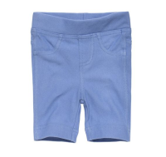 | https://housestyle.ru/upload/images/BGS14-10001$1114_1.jpg | 520 | 260 | 153 | 1 |  | 0.00
 | BGS14-10001 |  | Яблочный | 3-6 | 62 | 70% Хлопок, 25% Полиэстер, 5% Спандекс |  | https://housestyle.ru/upload/images/BGS14-10001$1900_1.jpg | 520 | 260 | 153 | 1 |  | 0.00
 | BGS14-10001 |  | Сине-пурпурный | 3-6 | 62 | 70% Хлопок, 25% Полиэстер, 5% Спандекс | 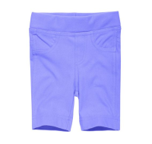 | https://housestyle.ru/upload/images/BGS14-10001$4200_1.jpg | 520 | 260 | 153 | 1 |  | 0.00
 | BGS14-10001 |  | Темно-серый | 3-6 | 62 | 70% Хлопок, 25% Полиэстер, 5% Спандекс |  | https://housestyle.ru/upload/images/BGS14-10001$5700_1.jpg | 520 | 260 | 153 | 1 |  | 0.00
 | BGS14-10001 |  | Темно-серый | 6-12 | 68 | 70% Хлопок, 25% Полиэстер, 5% Спандекс |  |  | 520 | 260 | 153 | 1 |  | 0.00
Брюки для девочек | BGS14-10006 | FOX (Израиль) | Темно-серый | 3-6 | 68 | 95% Хлопок, 5% Спандекс | 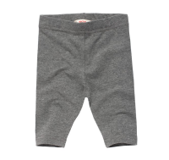 | https://housestyle.ru/upload/images/BGS14-10006.jpg | 220 | 110 | 67 | 1 |  | 0.00 | 95% Хлопок, 5% Спандекс
Брюки для девочек | BGS14-12007 | FOX (Израиль) | Фуксия | 3-6 | 62 | 100% Хлопок |  | https://housestyle.ru/upload/images/BGS14-12007$2500_1.jpg | 1060 | 530 | 314 | 2 |  | 0.00
 | BGS14-12007 |  | Вишневый | 3-6 | 62 | 100% Хлопок |  | https://housestyle.ru/upload/images/BGS14-12007$9200_1.jpg | 1060 | 530 | 314 | 2 |  | 0.00
Брюки для девочек | BGS15-10009 | FOX (Израиль) | темный меланж | 3-6 | 62 | 95% Хлопок,5% Спандекс | 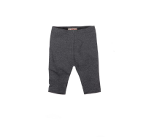 | https://housestyle.ru/upload/images/BGS15-10009$0700_1.jpg | 380 | 190 | 93 | 2 |  | 0.00
 | BGS15-10009 |  | Розово-лиловый | 6-12 | 68 | 95% Хлопок,5% Спандекс | 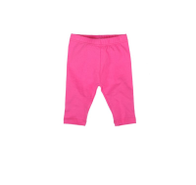 | https://housestyle.ru/upload/images/BGS15-10009$3900_1.jpg | 380 | 190 | 93 | 1 |  | 0.00
Брюки для девочек | BGW14-14001 | FOX (Израиль) | Коралловый | 3-6 | 62 | 100% Полиэстер | 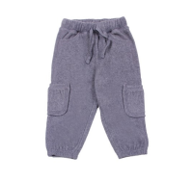 | https://housestyle.ru/upload/images/BGW14-14001.jpg | 900 | 450 | 267 | 2 |  | 0.00
 | BGW14-14001 |  | Пурпурный | 3-6 | 62 | 100% Полиэстер |  |  | 900 | 450 | 267 | 2 |  | 0.00
 | BGW14-14001 |  | Бирюзовый | 3-6 | 62 | 100% Полиэстер |  |  | 900 | 450 | 267 | 1 |  | 0.00
Брюки для мальчиков | BBS12-15503 | FOX (Израиль) | Коричневый | 6-12 | 68 | 100% Хлопок | 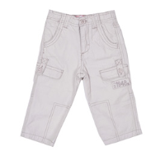 | https://housestyle.ru/upload/images/BBS12-15503.jpg | 1220 | 610 | 452 | 2 |  | 0.00
Брюки для мальчиков | BBS12-15506 | FOX (Израиль) | Хаки | 12-18 | 74 | 100% Хлопок | 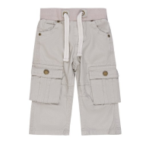 | https://housestyle.ru/upload/images/BBS12-15506$2300_1.jpg | 2010 | 1005 | 746 | 1 |  | 0.00
 | BBS12-15506 |  | Хаки | 6-12 | 68 | 100% Хлопок |  |  | 2010 | 1005 | 746 | 1 |  | 0.00
 | BBS12-15506 |  | Верблюжий | 12-18 | 74 | 100% Хлопок | 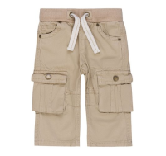 | https://housestyle.ru/upload/images/BBS12-15506$6361_1.jpg | 2010 | 1005 | 746 | 2 |  | 0.00
 | BBS12-15506 |  | Верблюжий | 6-12 | 68 | 100% Хлопок |  |  | 2010 | 1005 | 746 | 2 |  | 0.00
Брюки для мальчиков | BBS14-12505 | FOX (Израиль) | Светло-джинсовый | 3-6 | 62 | 97% Хлопок, 3% Спандекс | 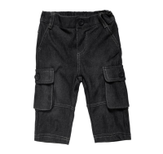 | https://housestyle.ru/upload/images/BBS14-12505.jpg | 1340 | 670 | 396 | 1 |  | 0.00 | 97% Хлопок, 3% Спандекс
Брюки для мальчиков | BBS14-15508 | FOX (Израиль) | Сливочный | 12-18 | 80 | 100% Хлопок |  | https://housestyle.ru/upload/images/BBS14-15508$2400_1.jpg | 1870 | 935 | 554 | 5 |  | 0.00 | Брюки для мальчиков. Модель выполнена из хлопковой ткани. Детали: пояс на резинке и кулисе со шнурком; четыре кармана.
 | BBS14-15508 |  | Сливочный | 3-6 | 68 | 100% Хлопок |  |  | 1870 | 935 | 554 | 10 |  | 0.00
 | BBS14-15508 |  | Сливочный | 6-12 | 74 | 100% Хлопок |  |  | 1870 | 935 | 554 | 6 |  | 0.00
 | BBS14-15508 |  | Кофейный | 12-18 | 80 | 100% Хлопок | 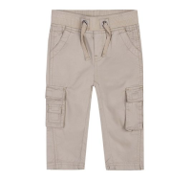 | https://housestyle.ru/upload/images/BBS14-15508$9500_1.jpg | 1870 | 935 | 554 | 1 |  | 0.00 | Брюки для мальчиков. Модель выполнена из хлопковой ткани. Детали: пояс на резинке и кулисе со шнурком; четыре кармана.
 | BBS14-15508 |  | Кофейный | 3-6 | 68 | 100% Хлопок |  |  | 1870 | 935 | 554 | 7 |  | 0.00
 | BBS14-15508 |  | Кофейный | 6-12 | 74 | 100% Хлопок |  |  | 1870 | 935 | 554 | 4 |  | 0.00
Брюки для мальчиков | BBS14-17502 | FOX (Израиль) | Черный | 3-6 | 62 | 100% Хлопок | 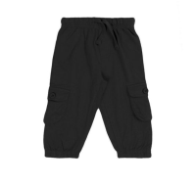 | https://housestyle.ru/upload/images/BBS14-17502$0200_1.jpg | 810 | 405 | 238 | 1 |  | 0.00
 | BBS14-17502 |  | Темно-серый | 3-6 | 62 | 100% Хлопок | 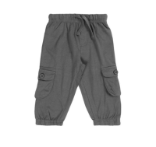 | https://housestyle.ru/upload/images/BBS14-17502$5700_1.jpg | 810 | 405 | 238 | 1 |  | 0.00
Брюки для мальчиков | BBW16-19501 | FOX (Израиль) | Синий | 12-18 | 74 | 97%хлопок, 3%спандекс | 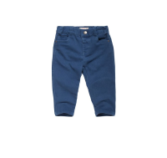 | https://housestyle.ru/upload/images/BBW16-19501$1000_1.jpg | 1050 | 525 | 388 | 1 |  | 0.00
 | BBW16-19501 |  | Синий | 6-12 | 68 | 97%хлопок, 3%спандекс |  |  | 1050 | 525 | 388 | 1 |  | 0.00
 | BBW16-19501 |  | Темно-синий | 6-12 | 68 | 97%хлопок, 3%спандекс | 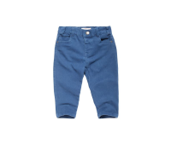 | https://housestyle.ru/upload/images/BBW16-19501$1100_1.jpg | 1050 | 525 | 388 | 4 |  | 0.00
 | BBW16-19501 |  | Фиолетовый | 6-12 | 68 | 97%хлопок, 3%спандекс | 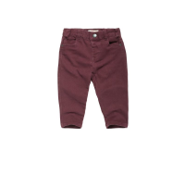 | https://housestyle.ru/upload/images/BBW16-19501$5000_1.jpg | 1050 | 525 | 388 | 1 |  | 0.00
 | BBW16-19501 |  | Темно-серый | 12-18 | 74 | 97%хлопок, 3%спандекс | 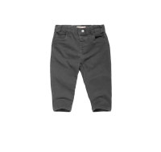 | https://housestyle.ru/upload/images/BBW16-19501$5700_1.jpg | 1050 | 525 | 388 | 1 |  | 0.00
 | BBW16-19501 |  | Темно-серый | 6-12 | 68 | 97%хлопок, 3%спандекс |  |  | 1050 | 525 | 388 | 1 |  | 0.00
 | BBW16-19501 |  | Коричневый | 6-12 | 68 | 97%хлопок, 3%спандекс | 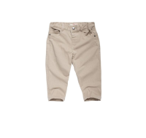 | https://housestyle.ru/upload/images/BBW16-19501$9500_1.jpg | 1050 | 525 | 388 | 1 |  | 0.00
Брюки спортивные для девочек | KGW16-91602 | FOX (Израиль) | красный меланж | 14 | 152 | 60%Хлопок, 40%Полиэстер | 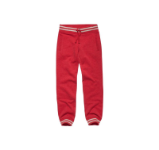 | https://housestyle.ru/upload/images/KGW16-91602$752_1.jpg | 1070 | 535 | 395 | 2 |  | 0.00
Брюки спортивные для мальчиков | KBW15-91654 | FOX (Израиль) | Зеленый-Белый | 10 | 128 | 65% Хлопок, 35% Полиэстер | 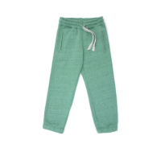 | https://housestyle.ru/upload/images/KBW15-91654$2699_1.jpg | 1660 | 830 | 492 | 1 |  | 0.00 | Брюки спортивные для мальчиков. Модель выполнена из трикотажного полотна. Детали: пояс на резинке и кулиске со шнурком; карманы; манжеты на резинке.
 | KBW15-91654 |  | Зеленый-Белый | 12 | 140 | 65% Хлопок, 35% Полиэстер |  |  | 1660 | 830 | 492 | 1 |  | 0.00
 | KBW15-91654 |  | Зеленый-Белый | 8 | 116 | 65% Хлопок, 35% Полиэстер |  |  | 1660 | 830 | 492 | 3 |  | 0.00
Бюстгальтер для девочек (2 шт) | KAS14-90108 | FOX (Израиль) | Розово-лиловый | 1 | 86 | 95% Хлопок, 5% Спандекс | 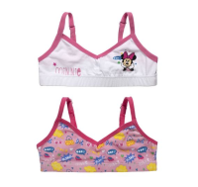 | https://housestyle.ru/upload/images/KAS14-90108$3900_1.jpg | 1150 | 575 | 339 | 1 |  | 0.00 | Бюстгальтер для девочек. Модель выполнена из трикотажа (кулирка). Детали: тонкие регулируемые бретели; низ на резинке; принт.
Варежки для девочек | BAW15-09202A | FOX (Израиль) | Фуксия | 1 | 86 | 100% Хлопок | 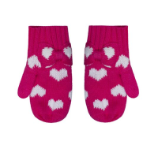 | https://housestyle.ru/upload/images/BAW15-09202A$2500_1.jpg | 380 | 190 | 115 | 23 |  | 0.00 | Варежки для девочек. Модель выполнена из вязаного трикотажного полотна (гладкая вязка).
 | BAW15-09202A |  | Фуксия | 2 | 92 | 100% Хлопок |  |  | 380 | 190 | 115 | 91 |  | 0.00
 | BAW15-09202A |  | Розовый | 1 | 86 | 100% Хлопок | 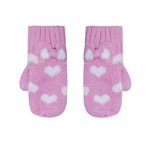 | https://housestyle.ru/upload/images/BAW15-09202A$3900_1.jpg | 380 | 190 | 115 | 17 |  | 0.00 | Варежки для девочек. Модель выполнена из вязаного трикотажного полотна (гладкая вязка).
 | BAW15-09202A |  | Розовый | 2 | 92 | 100% Хлопок |  |  | 380 | 190 | 115 | 85 |  | 0.00
 | BAW15-09202A |  | Фиолетовый | 1 | 86 | 100% Хлопок | 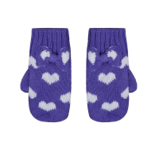 | https://housestyle.ru/upload/images/BAW15-09202A$4400_1.jpg | 380 | 190 | 115 | 21 |  | 0.00 | Варежки для девочек. Модель выполнена из вязаного трикотажного полотна (гладкая вязка).
 | BAW15-09202A |  | Фиолетовый | 2 | 92 | 100% Хлопок |  |  | 380 | 190 | 115 | 86 |  | 0.00
 | BAW15-09202A |  | Серый меланж | 1 | 86 | 100% Хлопок | 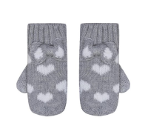 | https://housestyle.ru/upload/images/BAW15-09202A$500_1.jpg | 380 | 190 | 115 | 22 |  | 0.00 | Варежки для девочек. Модель выполнена из вязаного трикотажного полотна (гладкая вязка).
 | BAW15-09202A |  | Серый меланж | 2 | 92 | 100% Хлопок |  |  | 380 | 190 | 115 | 84 |  | 0.00
Варежки для девочек | BAW15-09255A | FOX (Израиль) | Бледно-зеленый | 1 | 86 | 100% Полиэстер | 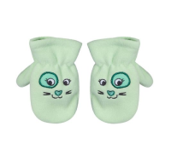 | https://housestyle.ru/upload/images/BAW15-09255A$1400_1.jpg | 320 | 160 | 96 | 15 |  | 0.00 | Варежки для девочек. Модель выполнена из флиса. Детали: вышивка в виде мордочки.
 | BAW15-09255A |  | Бледно-зеленый | 2 | 92 | 100% Полиэстер |  |  | 320 | 160 | 96 | 29 |  | 0.00
 | BAW15-09255A |  | Нежно-розовый | 1 | 86 | 100% Полиэстер | 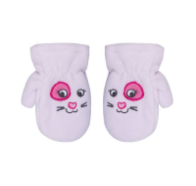 | https://housestyle.ru/upload/images/BAW15-09255A$3800_1.jpg | 320 | 160 | 96 | 6 |  | 0.00 | Варежки для девочек. Модель выполнена из флиса. Детали: вышивка в виде мордочки.
 | BAW15-09255A |  | Нежно-розовый | 2 | 92 | 100% Полиэстер |  |  | 320 | 160 | 96 | 18 |  | 0.00
 | BAW15-09255A |  | светло-персиковый | 1 | 86 | 100% Полиэстер | 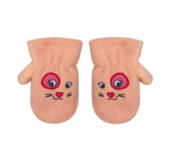 | https://housestyle.ru/upload/images/BAW15-09255A$9100_1.jpg | 320 | 160 | 96 | 14 |  | 0.00 | Варежки для девочек. Модель выполнена из флиса. Детали: вышивка в виде мордочки.
 | BAW15-09255A |  | светло-персиковый | 2 | 92 | 100% Полиэстер |  |  | 320 | 160 | 96 | 30 |  | 0.00
 | BAW15-09255A |  | Молочно-белый | 1 | 86 | 100% Полиэстер | 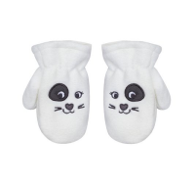 | https://housestyle.ru/upload/images/BAW15-09255A$9400_1.jpg | 320 | 160 | 96 | 6 |  | 0.00 | Варежки для девочек. Модель выполнена из флиса. Детали: вышивка в виде мордочки.
 | BAW15-09255A |  | Молочно-белый | 2 | 92 | 100% Полиэстер |  |  | 320 | 160 | 96 | 12 |  | 0.00
Варежки для мальчиков | BAW15-09253A | FOX (Израиль) | Темный сине-фиолетовый | 1 | 86 | 100% Хлопок | 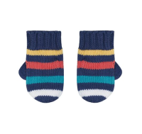 | https://housestyle.ru/upload/images/BAW15-09253A$5500_1.jpg | 340 | 170 | 102 | 18 |  | 0.00 | Варежки для мальчиков. Модель выполнена из вязаного трикотажного полотна (гладкая вязка).
 | BAW15-09253A |  | Темный сине-фиолетовый | 2 | 92 | 100% Хлопок |  |  | 340 | 170 | 102 | 33 |  | 0.00
 | BAW15-09253A |  | Молочно-белый | 1 | 86 | 100% Хлопок | 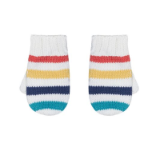 | https://housestyle.ru/upload/images/BAW15-09253A$9400_1.jpg | 340 | 170 | 102 | 50 |  | 0.00 | Варежки для мальчиков. Модель выполнена из вязаного трикотажного полотна (гладкая вязка).
 | BAW15-09253A |  | Молочно-белый | 2 | 92 | 100% Хлопок |  |  | 340 | 170 | 102 | 110 |  | 0.00
Джемпер для девочек | BGW15-33004 | FOX (Израиль) | Фуксия | 6-12 | 68 | 78% Вискоза, 22% Полиэстер | 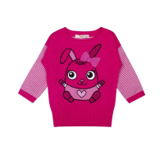 | https://housestyle.ru/upload/images/BGW15-33004$2500_1.jpg | 860 | 430 | 430 | 6 |  | 0.00 | Джемпер вязаный для девочек. Детали: круглый вырез; длинный рукав; принт; манжеты и низ джемпера связаны резинкой.
 | BGW15-33004 |  | Сине-пурпурный | 6-12 | 68 | 78% Вискоза, 22% Полиэстер | 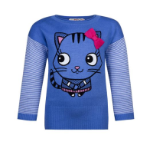 | https://housestyle.ru/upload/images/BGW15-33004$4200_1.jpg | 860 | 430 | 430 | 12 |  | 0.00 | Джемпер вязаный для девочек. Детали: круглый вырез; длинный рукав; принт; манжеты и низ джемпера связаны резинкой.
 | BGW15-33004 |  | Светло-бирюзовый | 12-18 | 74 | 78% Вискоза, 22% Полиэстер | 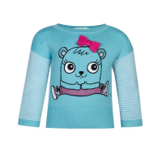 | https://housestyle.ru/upload/images/BGW15-33004$7400_1.jpg | 860 | 430 | 430 | 3 |  | 0.00 | Джемпер вязаный для девочек. Детали: круглый вырез; длинный рукав; принт; манжеты и низ джемпера связаны резинкой.
 | BGW15-33004 |  | Светло-бирюзовый | 6-12 | 68 | 78% Вискоза, 22% Полиэстер |  |  | 860 | 430 | 430 | 13 |  | 0.00
Джемпер для девочек | KGW15-93309 | FOX (Израиль) | Кораллово-розовый | 10 | 128 | 100% Акрил | 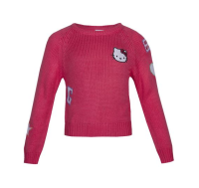 | https://housestyle.ru/upload/images/KGW15-93309$3999_1.jpg | 1180 | 590 | 590 | 34 |  | 0.00 | Джемпер вязаный для девочек. Детали: круглый вырез; длинный рукав-реглан; декоративные нашивки; края связаны резинкой.
 | KGW15-93309 |  | Кораллово-розовый | 12 | 140 | 100% Акрил |  |  | 1180 | 590 | 590 | 34 |  | 0.00
 | KGW15-93309 |  | Кораллово-розовый | 6 | 110 | 100% Акрил |  |  | 1180 | 590 | 590 | 20 |  | 0.00
 | KGW15-93309 |  | Кораллово-розовый | 8 | 116 | 100% Акрил |  |  | 1180 | 590 | 590 | 19 |  | 0.00
 | KGW15-93309 |  | Светло-пурпурный | 10 | 128 | 100% Акрил | 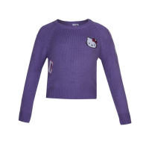 | https://housestyle.ru/upload/images/KGW15-93309$4400_1.jpg | 1180 | 590 | 590 | 46 |  | 0.00 | Джемпер вязаный для девочек. Детали: круглый вырез; длинный рукав-реглан; декоративные нашивки; края связаны резинкой.
 | KGW15-93309 |  | Светло-пурпурный | 12 | 140 | 100% Акрил |  |  | 1180 | 590 | 590 | 52 |  | 0.00
 | KGW15-93309 |  | Светло-пурпурный | 14 | 152 | 100% Акрил |  |  | 1180 | 590 | 590 | 18 |  | 0.00
 | KGW15-93309 |  | Светло-пурпурный | 6 | 110 | 100% Акрил |  |  | 1180 | 590 | 590 | 33 |  | 0.00
 | KGW15-93309 |  | Светло-пурпурный | 8 | 116 | 100% Акрил |  |  | 1180 | 590 | 590 | 38 |  | 0.00
Джемпер для девочек | KGW16-93301A | FOX (Израиль) | Молочный | 10 | 128 | 100%Хлопок | 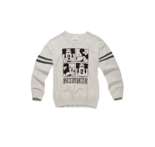 | https://housestyle.ru/upload/images/KGW16-93301A$9400_1.jpg | 1330 | 665 | 492 | 1 |  | 0.00
Джемпер для мальчиков | BBW14-33507B | FOX (Израиль) | Пурпурный | 3-6 | 62 | 100% Хлопок | 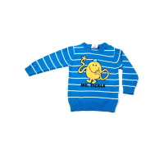 | https://housestyle.ru/upload/images/BBW14-33507B.jpg | 1960 | 980 | 580 | 3 |  | 0.00
Джемпер для мальчиков | BBW14-33508 | FOX (Израиль) | Серый меланж | 3-6 | 62 | 100% Хлопок | 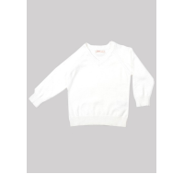 | https://housestyle.ru/upload/images/BBW14-33508.jpg | 1300 | 650 | 385 | 1 |  | 0.00
 | BBW14-33508 |  | Бледно-зеленый | 3-6 | 62 | 100% Хлопок |  |  | 1300 | 650 | 385 | 1 |  | 0.00
 | BBW14-33508 |  | Темно-красный | 3-6 | 62 | 100% Хлопок |  |  | 1300 | 650 | 385 | 1 |  | 0.00
 | BBW14-33508 |  | Голубой | 3-6 | 62 | 100% Хлопок |  |  | 1300 | 650 | 385 | 1 |  | 0.00
 | BBW14-33508 |  | Молочно-белый | 3-6 | 62 | 100% Хлопок |  |  | 1300 | 650 | 385 | 1 |  | 0.00
Джемпер для мальчиков | KBW14-93359 | FOX (Израиль) | Синий | 14 |  | 100% Хлопок | 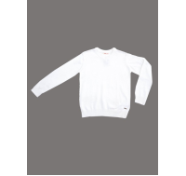 | https://housestyle.ru/upload/images/KBW14-93359.jpg | 1570 | 785 | 466 | 1 |  | 0.00
Джемпер для мальчиков | KBW15-93362 | FOX (Израиль) | темный меланж | 10 | 128 | 100% Акрил | 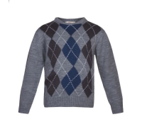 | https://housestyle.ru/upload/images/KBW15-93362$0700_1.jpg | 980 | 490 | 490 | 87 |  | 0.00 | Джемпер вязаный для мальчиков. Детали: круглый вырез; длинный рукав; орнамент; края связаны резинкой.
 | KBW15-93362 |  | темный меланж | 12 | 140 | 100% Акрил |  |  | 980 | 490 | 490 | 19 |  | 0.00
 | KBW15-93362 |  | темный меланж | 4 | 104 | 100% Акрил |  |  | 980 | 490 | 490 | 9 |  | 0.00
 | KBW15-93362 |  | темный меланж | 8 | 116 | 100% Акрил |  |  | 980 | 490 | 490 | 40 |  | 0.00
Джинсы для девочек | KGW16-91903B | FOX (Израиль) | Темно-синий | 8 | 116 | Хлопок79%,Полиэстер19%,Спандекс2% | 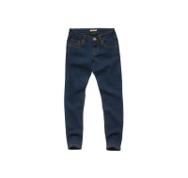 | https://housestyle.ru/upload/images/KGW16-91903B$6505_1.jpg | 1490 | 745 | 552 | 1 |  | 0.00
Джинсы для мальчиков | KBW16-91952 | FOX (Израиль) | Темно-синий | 5 | 104 | 97%хлопок, 3%спандекс | 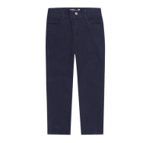 | https://housestyle.ru/upload/images/KBW16-91952$1085_1.jpg | 1360 | 680 | 502 | 2 |  | 0.00
 | KBW16-91952 |  | Черный | 6 | 110 | 97%хлопок, 3%спандекс | 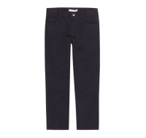 | https://housestyle.ru/upload/images/KBW16-91952$200_1.jpg | 1360 | 680 | 502 | 1 |  | 0.00
 | KBW16-91952 |  | Зеленый | 10 | 128 | 97%хлопок, 3%спандекс | 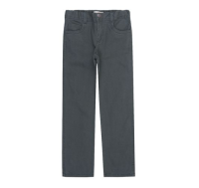 | https://housestyle.ru/upload/images/KBW16-91952$2200_1.jpg | 1360 | 680 | 502 | 1 |  | 0.00
 | KBW16-91952 |  | Зеленый | 5 | 104 | 97%хлопок, 3%спандекс |  |  | 1360 | 680 | 502 | 1 |  | 0.00
 | KBW16-91952 |  | Коричневый | 10 | 128 | 97%хлопок, 3%спандекс | 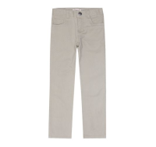 | https://housestyle.ru/upload/images/KBW16-91952$9500_1.jpg | 1360 | 680 | 502 | 1 |  | 0.00
Комбинезон купальный для девочек | BAS14-09702 | FOX (Израиль) | Светлая фуксия | 6-12 | 74 | 80% Нейлон, 20% Спандекс |  | https://housestyle.ru/upload/images/BAS14-09702.jpg | 930 | 465 | 283 | 1 |  | 0.00
Комбинезон купальный для мальчиков | BAS14-09752A | FOX (Израиль) | Темный сине-фиолетовый | 6-12 | 74 | 80% Нейлон, 20% Спандекс |  | https://housestyle.ru/upload/images/BAS14-09752A.jpg | 930 | 465 | 283 | 1 |  | 0.00
Купальник для девочек | BAS14-09701 | FOX (Израиль) | Вишневый | 6-12 | .74 | 80% Нейлон, 20% Спандекс |  | https://housestyle.ru/upload/images/BAS14-09701.jpg | 930 | 465 | 283 | 2 |  | 0.00
Купальник для девочек | BAS14-09703 | FOX (Израиль) | Фуксия | 6-12 | 74 | 80% Нейлон, 20% Спандекс |  | https://housestyle.ru/upload/images/BAS14-09703.jpg | 930 | 465 | 283 | 1 |  | 0.00
Купальный костюм | BAS13-09754 | FOX (Израиль) | Темно-серый | 6-12 |  | Нейлон80%,Спандекс20% |  | https://housestyle.ru/upload/images/BAS13-09754.jpg | 840 | 420 | 258 | 1 |  | 0.00
Куртка для девочек | BGW12-60004D | FOX (Израиль) | Красный | 18-24 | 80 | 100% Полиэстер,утеплитель -50% хлопок,50% перо |  | https://housestyle.ru/upload/images/BGW12-60004D$8600_1.jpg | 6290 | 3145 | 2333 | 2 |  | 0.00
 | BGW12-60004D |  | Серебристый | 12-18 | 74 | 100% Полиэстер,утеплитель -50% хлопок,50% перо |  | https://housestyle.ru/upload/images/BGW12-60004D$9956_1.jpg | 6290 | 3145 | 2333 | 1 |  | 0.00
 | BGW12-60004D |  | Серебристый | 6-12 | 68 | 100% Полиэстер,утеплитель -50% хлопок,50% перо |  |  | 6290 | 3145 | 2333 | 1 |  | 0.00
Куртка для девочек | BGW13-60002D | FOX (Израиль) | Светлая фуксия | 18-24 |  | верх: 100% нейлон, подкладка: 100% полиэстер, наполнитель: 100% пух |  | https://housestyle.ru/upload/images/BGW13-60002D$2599_1.jpg | 4930 | 2465 | 1464 | 1 |  | 0.00 | Куртка для девочек. Верх модели: плащевая ткань, подкладка флис, наполнитель: пух. Детли: застежка на молнию и кнопки; несъемный капюшон; спереди декоративный бант.
 | BGW13-60002D |  | Коралловый | 12-18 |  | верх: 100% нейлон, подкладка: 100% полиэстер, наполнитель: 100% пух |  | https://housestyle.ru/upload/images/BGW13-60002D$3300_1.jpg | 4930 | 2465 | 1464 | 1 |  | 0.00 | Куртка для девочек. Верх модели: плащевая ткань, подкладка флис, наполнитель: пух. Детли: застежка на молнию и кнопки; несъемный капюшон; спереди декоративный бант.
Куртка для девочек | BGW14-60002D | FOX (Израиль) | Светлая фуксия | 3-6 | 62 |  |  | https://housestyle.ru/upload/images/BGW14-60002D$2599_1.jpg | 1780 | 890 | 890 | 3 |  | 0.00 | Куртка для девочек. Верх куртки- плотный текстиль. Подкладка-хлопок. Наполнитель-синтепон. Детали: длинный рукав; принт; капюшон; застежка на молнию, кнопки.
 | BGW14-60002D |  | Светлая фуксия | 6-12 | 68 |  |  |  | 1780 | 890 | 890 | 1 |  | 0.00
 | BGW14-60002D |  | Пурпурный | 3-6 | 62 |  |  | https://housestyle.ru/upload/images/BGW14-60002D$4900_1.jpg | 1780 | 890 | 890 | 1 |  | 0.00 | Куртка для девочек. Верх куртки- плотный текстиль. Подкладка-хлопок. Наполнитель-синтепон. Детали: длинный рукав; принт; капюшон; застежка на молнию, кнопки.
Куртка для девочек | KGW12-96006 | FOX (Израиль) | Светло-серый | 8 |  | Полиэстер 100% |  | https://housestyle.ru/upload/images/KGW12-96006.jpg | 2350 | 1175 | 722 | 2 |  | 0.00 | Полиэстер 100%
Куртка для девочек | KGW13-96002U | FOX (Израиль) | Серый | 16 |  | 100% Полиэстер |  | https://housestyle.ru/upload/images/KGW13-96002U.jpg | 2400 | 1200 | 738 | 2 |  | 0.00 | 100% Полиэстер
 | KGW13-96002U |  | Серый | 3 |  | 100% Полиэстер |  |  | 2400 | 1200 | 738 | 1 |  | 0.00
 | KGW13-96002U |  | Серый | 8 |  | 100% Полиэстер |  |  | 2400 | 1200 | 738 | 1 |  | 0.00
Куртка для девочек | KGW13-96003U | FOX (Израиль) | Светлая фуксия | 16 |  | 100% Полиэстер |  | https://housestyle.ru/upload/images/KGW13-96003U.jpg | 4830 | 2415 | 1434 | 1 |  | 0.00 | 100% Полиэстер
 | KGW13-96003U |  | Светлая фуксия | 4 |  | 100% Полиэстер |  |  | 4830 | 2415 | 1434 | 1 |  | 0.00
Куртка для девочек | KGW13-96003UD | FOX (Израиль) | Светлая фуксия | 14 | 152 | верх: 100% нейлон, подкладка: 100% полиэстер, наполнитель: 100% пух |  | https://housestyle.ru/upload/images/KGW13-96003UD$2599_1.jpg | 7840 | 3920 | 2328 | 1 |  | 0.00 | Куртка для девочек. Верх модели выполнен из плащевой ткани; подкладка: флис; наполнитель: пух. Детали: застежка на кнопки; несъемный капюшон; накладные карманы; в комплекте съемный пояс-резинка.
 | KGW13-96003UD |  | Светлая фуксия | 8 | 116 | верх: 100% нейлон, подкладка: 100% полиэстер, наполнитель: 100% пух |  |  | 7840 | 3920 | 2328 | 1 |  | 0.00
 | KGW13-96003UD |  | Натуральный пурпурный | 16 | 158 | верх: 100% нейлон, подкладка: 100% полиэстер, наполнитель: 100% пух |  | https://housestyle.ru/upload/images/KGW13-96003UD$4700_1.jpg | 7840 | 3920 | 2328 | 1 |  | 0.00 | Куртка для девочек. Верх модели выполнен из плащевой ткани; подкладка: флис; наполнитель: пух. Детали: застежка на кнопки; несъемный капюшон; накладные карманы; в комплекте съемный пояс-резинка.
 | KGW13-96003UD |  | Натуральный пурпурный | 4 | 104 | верх: 100% нейлон, подкладка: 100% полиэстер, наполнитель: 100% пух |  |  | 7840 | 3920 | 2328 | 1 |  | 0.00
Куртка для мальчиков | BBW13-60503D | FOX (Израиль) | Синий | 6-12 | 68 | Нейлон |  | https://housestyle.ru/upload/images/BBW13-60503D$6500_1.jpg | 6550 | 3275 | 1943 | 1 |  | 0.00
 | BBW13-60503D |  | Ярко-зеленый | 6-12 | 68 | Нейлон |  | https://housestyle.ru/upload/images/BBW13-60503D$7700_1.jpg | 6550 | 3275 | 1943 | 1 |  | 0.00
Куртка для мальчиков | KBW12-96051D | FOX (Израиль) | Армейский зеленый | 10 |  | 100% Полиэстер,утеплитель -50% хлопок,50% перо |  | https://housestyle.ru/upload/images/KBW12-96051D.jpg | 4080 | 2040 | 1253 | 1 |  | 0.00 | 100% Полиэстер,утеплитель -50% хлопок,50% перо
Лосины для девочек | KAW14-09807 | FOX (Израиль) | Белый | 4-6 | 104-110 | 75% Хлопок, 23% Полиамид, 2% Спандекс |  | https://housestyle.ru/upload/images/KAW14-09807.jpg | 440 | 220 | 201 | 1 |  | 0.00 | Лосины для девочек. Модель выполнена из эластичной ткани. Детали: эластичный пояс; средняя посадка.
 | KAW14-09807 |  | Белый | 6-8 | 110-116 | 75% Хлопок, 23% Полиамид, 2% Спандекс |  |  | 440 | 220 | 201 | 2 |  | 0.00
 | KAW14-09807 |  | Белый | 8-10 | 116-128 | 75% Хлопок, 23% Полиамид, 2% Спандекс |  |  | 440 | 220 | 201 | 2 |  | 0.00
 | KAW14-09807 |  | Розовый | 10-12 | 128-140 | 75% Хлопок, 23% Полиамид, 2% Спандекс |  |  | 440 | 220 | 201 | 1 |  | 0.00
 | KAW14-09807 |  | Розовый | 3-4 | 92-104 | 75% Хлопок, 23% Полиамид, 2% Спандекс |  |  | 440 | 220 | 201 | 1 |  | 0.00
 | KAW14-09807 |  | Розовый | 8-10 | 116-128 | 75% Хлопок, 23% Полиамид, 2% Спандекс |  |  | 440 | 220 | 201 | 1 |  | 0.00
 | KAW14-09807 |  | Молочно-белый | 10-12 | 128-140 | 75% Хлопок, 23% Полиамид, 2% Спандекс |  |  | 440 | 220 | 201 | 2 |  | 0.00
 | KAW14-09807 |  | Молочно-белый | 12-24 | 74-80 | 75% Хлопок, 23% Полиамид, 2% Спандекс |  |  | 440 | 220 | 201 | 1 |  | 0.00
 | KAW14-09807 |  | Молочно-белый | 3-4 | 92-104 | 75% Хлопок, 23% Полиамид, 2% Спандекс |  |  | 440 | 220 | 201 | 1 |  | 0.00
 | KAW14-09807 |  | Молочно-белый | 4-6 | 104-110 | 75% Хлопок, 23% Полиамид, 2% Спандекс |  |  | 440 | 220 | 201 | 1 |  | 0.00
 | KAW14-09807 |  | Молочно-белый | 6-8 | 110-116 | 75% Хлопок, 23% Полиамид, 2% Спандекс |  |  | 440 | 220 | 201 | 2 |  | 0.00
 | KAW14-09807 |  | Молочно-белый | 8-10 | 116-128 | 75% Хлопок, 23% Полиамид, 2% Спандекс |  |  | 440 | 220 | 201 | 2 |  | 0.00
Майка-топ для девочек | BGS14-41001 | FOX (Израиль) | Сине-пурпурный | 6-12 | 68 | 95% Хлопок, 5% Спандекс |  | https://housestyle.ru/upload/images/BGS14-41001$4200_1.jpg | 480 | 240 | 166 | 2 |  | 0.00 | Майка-топ для девочек. Модель выполнена из трикотажного полотна. Детали: тонкие бретели; декор кружевом; прилегающий силуэт.
 | BGS14-41001 |  | Светло-бирюзовый | 6-12 | 68 | 95% Хлопок, 5% Спандекс |  | https://housestyle.ru/upload/images/BGS14-41001$7400_1.jpg | 480 | 240 | 166 | 1 |  | 0.00 | Майка-топ для девочек. Модель выполнена из трикотажного полотна. Детали: тонкие бретели; декор кружевом; прилегающий силуэт.
Майка-топ для девочек | BGS14-41004 | FOX (Израиль) | Белый | 3-6 | 62 | 100% Хлопок |  | https://housestyle.ru/upload/images/BGS14-41004$0100_1.jpg | 490 | 245 | 144 | 1 |  | 0.00
 | BGS14-41004 |  | Сине-пурпурный | 6-12 | 68 | 100% Хлопок |  | https://housestyle.ru/upload/images/BGS14-41004$4200_1.jpg | 490 | 245 | 144 | 1 |  | 0.00
 | BGS14-41004 |  | Бирюза | 3-6 | 62 | 100% Хлопок |  | https://housestyle.ru/upload/images/BGS14-41004$7500_1.jpg | 490 | 245 | 144 | 1 |  | 0.00
Майка-топ для девочек | BGS14-41005 | FOX (Израиль) | Персиковый | 6-12 | 68 | 100% Хлопок |  | https://housestyle.ru/upload/images/BGS14-41005$3200_1.jpg | 480 | 240 | 240 | 1 |  | 0.00 | Майка-топ для девочек. Модель выполнена из трикотажа (кулирка). Детали: круглый вырез; на спине кокетка из кружева; принт.
...

